0302
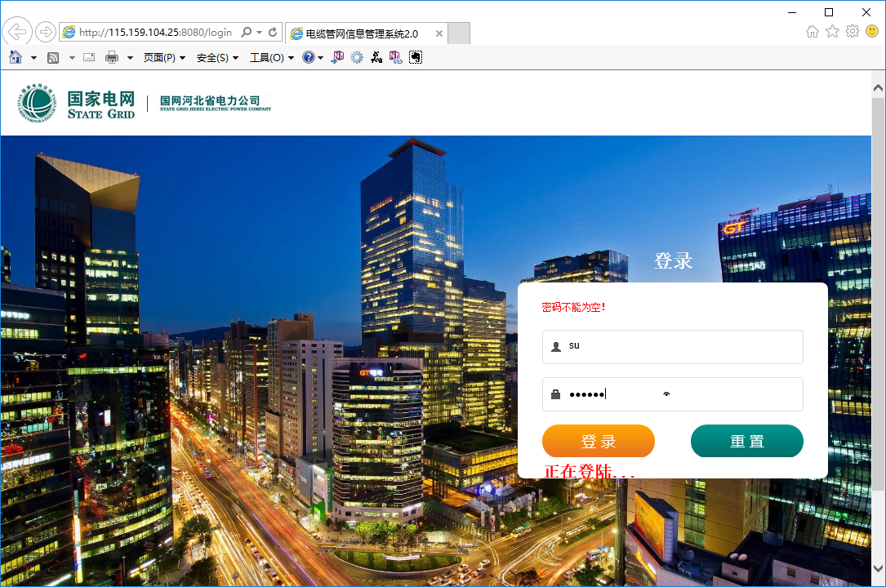
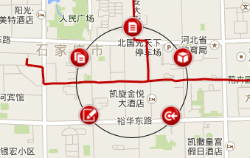
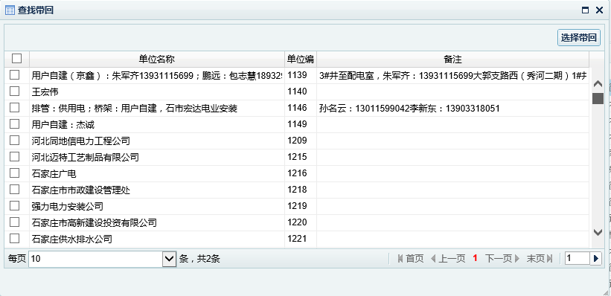
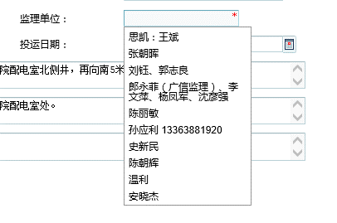
管网2.0测试记录表
序号 | 功能 | 问题描述 | 浏览器 | 优先级 | 反馈时间 | 处理状态 | 处理时间
1 | 用户登录 | user输入框回车,提示密码不能为空 | IE11 |  | 2017-03-02
2 |  | 输入正常帐号、密码，回车，，密码不能为空未清除，一直显示“正在登陆…” | IE11 |  | 2017-03-02
3 |  | 输入错误密码登录，提示框关闭后，仍显示“正在登陆…” | IE11 |  | 2017-03-02
4 |  | 页面具有宽度自适应功能，但缺少高度自适应功能 | IE11 |  | 2017-03-02
5 | 管网地图 | 鼠标滑过要素图形不应显示工具栏,悬停时才显示(停留时间300ms以上) | IE11 |  | 2017-03-02
6 |  | 显示工具栏时要素没有高亮,无法明确对应的要素 | IE11 |  | 2017-03-02
7 |  | 要素图形需有双击查看功能 | IE11 |  | 2017-03-02
8 |  | 要素工具栏操作项需有权限控制,根据权限显示 | IE11 |  | 2017-03-02
9 | 管网台帐 | 台帐双击查看样式为可编辑样式，需处理，对齐需处理 | IE11 |  | 2017-03-02
10 |  | 台帐编辑时，必填字段有值时会显示*号，应优化，对齐需处理 | IE11 |  | 2017-03-02
11 |  | 台帐列表未按区域分组筛选 | IE11 |  | 2017-03-02
12 |  | 施工、监理单位选择中，分页功能失效，缺少搜索功能，显示列表内容不全 | IE11 |  | 2017-03-02
13 |  | 新建、编辑档案保存成功后窗口不能自动关闭 | IE11 |  | 2017-03-02
14 |  | 编辑档案保存消息会显示新增档案，窗口不能自动关闭 | IE11 |  | 2017-03-02
15 |  | 盒内档案号不能正确保存 | IE11 |  | 2017-03-02
16 | 通道台帐 | 通道台帐材质未按通道类型筛选 | IE11 |  | 2017-03-02
17 |  | 施工单位、监理单位与档案方式不一致 | IE11 |  | 2017-03-02
18 |  | 通道段定位报错 | IE11 |  | 2017-03-02
19 |  | 通道工井缺少定位功能 | IE11 |  | 2017-03-02
20 | 工井台帐 | 缺少定位功能 | IE11 |  | 2017-03-02
21 |  | 工井类型分类筛选请参照桌面程序 | IE11 |  | 2017-03-02
22 |  | 施工单位、监理单位与档案方式不一致 | IE11 |  | 2017-03-02
23 |  |  | IE11 |  | 2017-03-02
24 |  |  | IE11 |  | 2017-03-02
25 |  |  | IE11 |  | 2017-03-02
26 |  |  | IE11 |  | 2017-03-02
27 |  |  | IE11 |  | 2017-03-02

